일위대가표
일 위 대 가 표

명 칭 | 규 격 | 수 량 | 단위 | 재 료 비 |  | 노 무 비 |  | 경 비 |  | 합 계 |  | 비 고
 |  |  |  | 단 가 | 금 액 | 단 가 | 금 액 | 단 가 | 금 액 | 단 가 | 금 액
제 1 호표
화강석판석 포장 |  | 1 | M2 |  | 50,332 |  | 105,822 |  | - | - | 156,154
석공 |  | 0.3 | 인 |  | - | 258,935 | 77,680 |  | - | 258,935 | 77,680
보통인부 |  | 0.17 | 인 |  | - | 165,545 | 28,142 |  | - | 165,545 | 28,142
모르타르 | 조적용,백색 | 0.032 | M3 | 166,650 | 5,332 |  | - |  | - | 166,650 | 5,332
판석 |  | 1 | M2 | 45,000 | 45,000 |  | - |  | - | 45,000 | 45,000
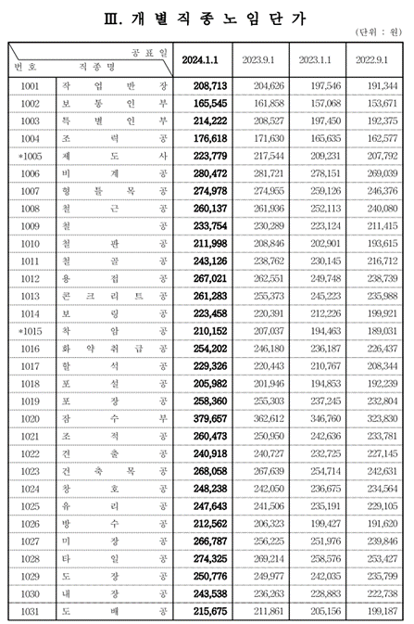
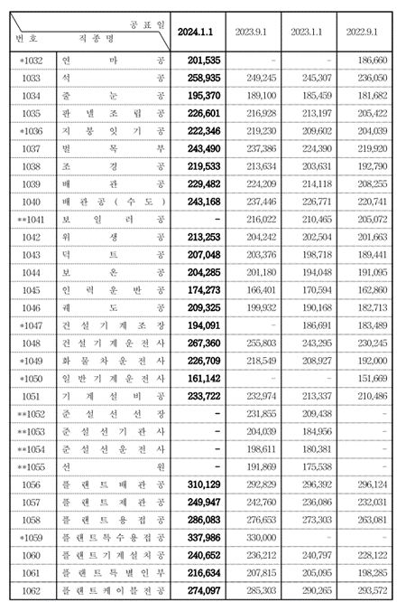

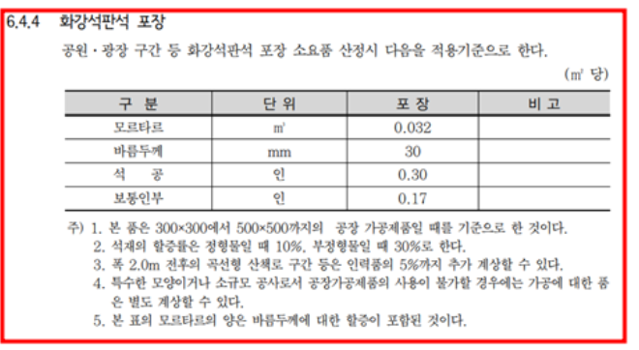

 |  |  |  |  |  |  |  |  |  |  |  |  |  | 수량 | 1일시공량
 |  |  |  |  |  |  |  |  |  |  |  |  |  | 1 | 37 | 0.027027027027
 |  |  |  |  |  |  |  |  |  |  |  |  |  | 8 | 37 | 0.21621621622

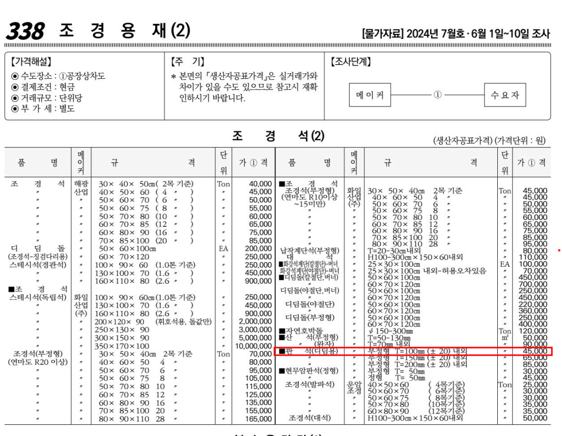

 |  |  |  |  |  |  |  |  |  |  |  |  | 0

